상품제안서
락앤락 더클리어 플래티늄 6호 7P | 상품코드: S39367

 |  |  |  |  |  | 02-713-8555 | www.synergygift.co.kr
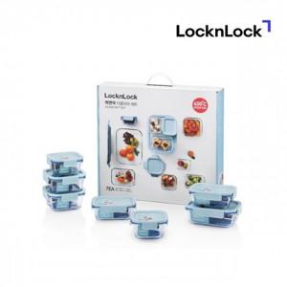

【상세/제작정보】 | <p><span style="font-size: 12pt;">* 박스 디자인은 예고 없이 변경 될 수 있습니다.</span></p><p><span style="font-size: 12pt;">&nbsp;</span></p><p><span style="font-size: 12pt;">* 스티커 인쇄 선택시 - 제작 후 미부착 출고로 고객님이 직접 부착기준입니다.</span></p><p><span style="font-size: 12pt;">&nbsp;</span></p><p><span style="font-size: 12pt;">* DTF컬러전사 인쇄시 구성품 7P 포함 기준입니다.</span></p><p><span style="font-size: 12pt;">&nbsp;</span></p><p><span style="font-size: 12pt;"></span><span style="font-size: 16px;">* 레이저 인쇄시 구성품 7P 포함 기준입니다.​</span><span style="font-size: 12pt;">​</span></p><p><span style="font-size: 12pt;">​</span></p><p><span style="font-size: 14pt;">*&nbsp;</span><span style="font-size: 14pt;"></span><span style="font-size: 18.6667px;">구성 : 정 300ml × 2EA, 정 500ml × 2EA, 직 380ml × 2EA, 직 630ml × 1EA​</span><span style="font-size: 14pt;">​</span></p><p><span style="font-size: 14pt;">​</span></p>

【인쇄/포장옵션】 | 레이저, 스티커, DTF컬러전사7P / 정품패키지

【공급단가】 | 수량 | 20~ | 100~ | 500~ | 1,000~
*VAT별도 | 단가 | 32,300원 | 32,200원 | 32,200원 | 32,140원

【상품 URL】 | https://www.synergygift.co.kr:443/src/goods_detail.php?gdno=39367

